TREND STRUTT RICOV E PL
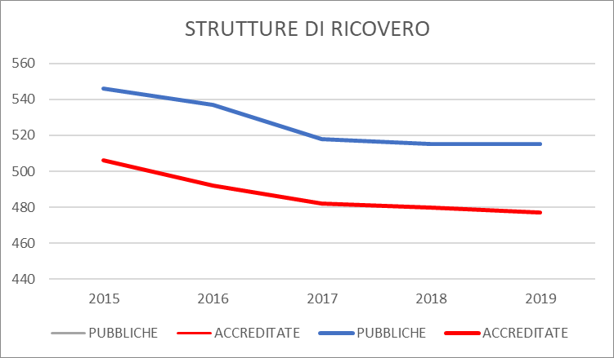
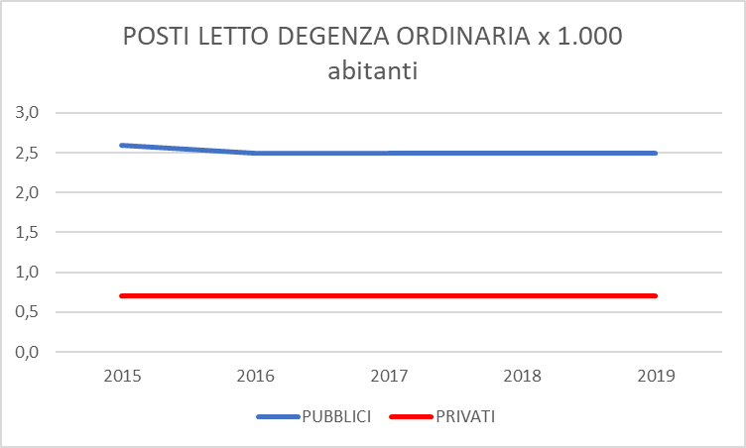
STRUTTURE DI RICOVERO PUBBLICHE E CASE DI CURA ACCREDITATE - POSTI LETTO PREVISTI ANNI 2015 - 2019

ANNO | STRUTTURE DI RICOVERO |  | POSTI LETTO DEGENZA ORDINARIA |  |  |  | POSTI LETTO DI DAY HOSPITAL |  |  | POSTI LETTO DI DAY SURGERY
 |  |  | PUBBLICI |  | PRIVATI |  | PUBBLICI | ACCREDITATI | TOTALE | PUBBLICI | ACCREDITATI | TOTALE
 | PUBBLICHE | ACCREDITATE | TOTALE | x 1.000 abitanti | TOTALE | x 1.000 abitanti |  |  | X 1.000 ABITANTI |  |  | X 1.000 ABITANTI
2015 | 546 | 506 | 155,460 | 2.6 | 41,037 | 0.7 | 13,268 | 1,509 | 0.2 | 6,664 | 1,877 | 0.1
2016 | 537 | 492 | 153,794 | 2.5 | 40,701 | 0.7 | 12,416 | 1,447 | 0.2 | 6,668 | 1,877 | 0.1
2017 | 518 | 482 | 151,646 | 2.5 | 40,458 | 0.7 | 11,672 | 1,378 | 0.2 | 6,660 | 1,855 | 0.1
2018 | 515 | 480 | 150,577 | 2.5 | 40,502 | 0.7 | 11,184 | 1,357 | 0.2 | 6,598 | 1,912 | 0.1
2019 | 515 | 477 | 149,874 | 2.5 | 40,062 | 0.7 | 10,949 | 1,296 | 0.2 | 6,568 | 1,915 | 0.1

